Datos personales
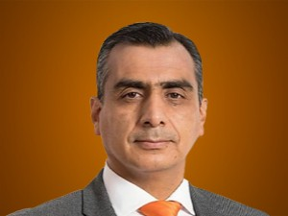

Nombres: | Ramiro Vladimir
Apellidos: | Narváez Garzón
Facebook: | https://www.facebook.com/ramironarvaez04
Twitter: | @ramironarvaezg
Descripción:

